<A> SMP & SMA
Nama Anak
Usia Saat Ini (tahun) |  | 0
Tahun ini |  | 2026
Berapa Tahun Lagi Masuk SMP (tahun) |  | 8

SMP
Jenjang Sekolah |  | SMP Nasional
Inflasi Biaya Sesuai Jenjang Sekolah (per tahun) *Berdasarkan data inflasi pendidikan Juli 2025 menurut BPS SMP inflasi 14% per tahun |  | 14%
Durasi Belajar (tahun) |  | 3

Uang Pangkal (1x) |  | 4,000,000
Uang Sekolah Bulanan (SPP 1 bulan) |  | 500,000

Total Biaya Sekolah ( Uang pangkal + SPP bulan pertama) |  | 4,500,000
Kebutuhan Dana Sekolah di Masa Depan |  | 12,836,639

Berapa Tahun Lagi Masuk SMA (tahun) |  | 11

SMA
Jenjang Sekolah |  | SMA Nasional
Inflasi Biaya Sesuai Jenjang Sekolah (per tahun) *Berdasarkan data inflasi pendidikan Juli 2025 menurut BPS SMA inflasi 10% per tahun |  | 10%
Durasi Belajar (tahun) |  | 3

Uang Pangkal (1x) |  | 5,000,000 |  | Rp38,509,916.70
Uang Sekolah Bulanan (SPP 1 bulan) |  | 445,000 |  | Rp32,091,597.25 | Rp12,836,638.90 | Rp25,673,277.80

Total Biaya Sekolah ( Uang pangkal + SPP bulan pertama) |  | 5,445,000
Kebutuhan Dana Sekolah di Masa Depan |  | 15,535,220

Total Biaya Sekolah di Masa Depan (Uang pangkal + SPP bulan pertama)
28,371,859
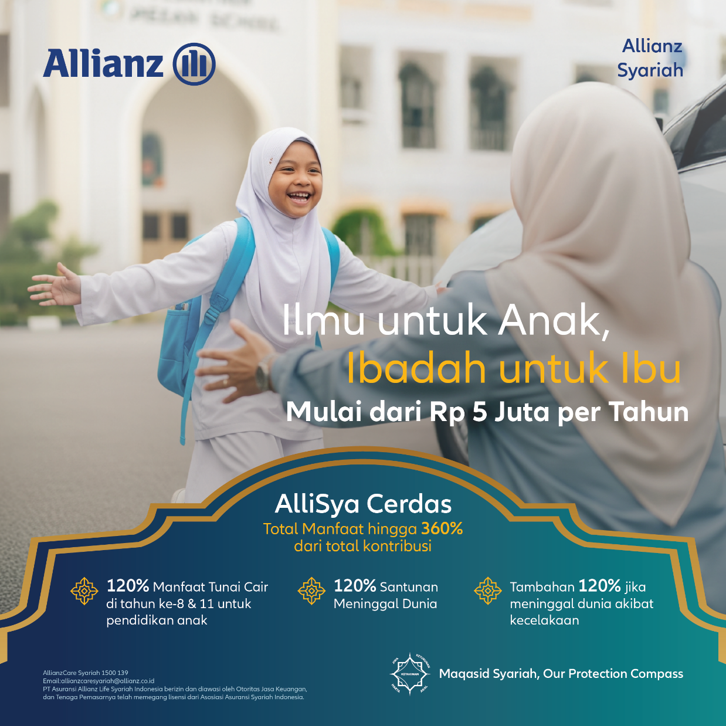
Total Manfaat (120% dari Total Premi) |  | 28,371,859 | 23,643,216
Manfaat Tahun ke-8 |  | 9,457,286
Manfaat Tahun ke-11 |  | 18,914,573

Bulanan |  | 394,054
Tahunan |  | 4,728,643
Dapatkan disini: | https://optimall.allianz.co.id/id/#/allisya-cerdas/product/detail

Keterangan sesuai warna:
Light Blue | Otomatis
Light Grey | Isi/pilih manual

